図1
図-1 グラフでみる就業医療関係者数 年次別推移
 | 保健師 | 助産師
平成14年 | 495 | 313
平成16年 | 551 | 316
平成18年 | 544 | 263
平成20年 | 508 | 314
平成22年 | 646 | 366
平成24年 | 675 | 388
平成26年 | 724 | 407
平成28年 | 754 | 434
平成30年 | 767 | 447
令和２年 | 819 | 536
令和４年 | 917 | 573

 | 看護師 | 准看護師
平成14年 | 7,810 | 4,856
平成16年 | 8,468 | 4,723
平成18年 | 9,439 | 4,871
平成20年 | 10,438 | 4,966
平成22年 | 11,359 | 4,853
平成24年 | 12,416 | 4,672
平成26年 | 13,526 | 4,440
平成28年 | 14,732 | 4,145
平成30年 | 15,357 | 3,756
令和２年 | 16,861 | 3,524
令和４年 | 17,694 | 3,097

 | 歯科衛生士 | 歯科技工士
平成14年 | 634 | 249
平成16年 | 644 | 232
平成18年 | 664 | 235
平成20年 | 779 | 256
平成22年 | 880 | 248
平成24年 | 1,021 | 250
平成26年 | 1,049 | 245
平成28年 | 1,118 | 250
平成30年 | 1,297 | 230
令和２年 | 1,404 | 255
令和４年 | 1,404 | 226

 | あん摩マッサージ指圧師 | はり師
平成14年 | 334 | 363
平成16年 | 336 | 372
平成18年 | 339 | 382
平成20年 | 365 | 393
平成22年 | 467 | 551
平成24年 | 540 | 681
平成26年 | 571 | 779
平成28年 | 616 | 927
平成30年 | 630 | 982
令和２年 | 570 | 979
令和４年 | 603 | 1,081

 | きゅう師 | 柔道整復師
平成14年 | 356 | 85
平成16年 | 365 | 99
平成18年 | 390 | 109
平成20年 | 386 | 147
平成22年 | 542 | 248
平成24年 | 667 | 487
平成26年 | 776 | 488
平成28年 | 917 | 514
平成30年 | 970 | 607
令和２年 | 976 | 662
令和４年 | 1,072 | 969

図2
図-2 グラフでみる人口10万人当たりの就業医療関係者数 年次別推移
 | 保健師 | 助産師
平成14年 | 37.0 | 23.4
平成16年 | 40.5 | 23.3
平成18年 | 39.8 | 19.2
平成20年 | 36.9 | 22.8
平成22年 | 46.4 | 26.3
平成24年 | 47.9 | 27.5
平成26年 | 51.0 | 28.6
平成28年 | 52.4 | 30.2
平成30年 | 53.0 | 30.9
令和２年 | 55.8 | 36.5
令和４年 | 62.5 | 39.0

 | 看護師 | 准看護師
平成14年 | 583.3 | 362.7
平成16年 | 623.1 | 347.5
平成18年 | 690.0 | 356.1
平成20年 | 758.6 | 360.9
平成22年 | 815.5 | 348.4
平成24年 | 881.2 | 331.6
平成26年 | 951.9 | 312.5
平成28年 | 1,023.8 | 288.0
平成30年 | 1,060.6 | 259.4
令和２年 | 1,149.0 | 240.1
令和４年 | 1,205.3 | 211.0

 | 歯科衛生士 | 歯科技工士
平成14年 | 47.3 | 18.6
平成16年 | 47.4 | 17.1
平成18年 | 48.5 | 17.2
平成20年 | 56.6 | 18.6
平成22年 | 63.2 | 17.8
平成24年 | 72.5 | 17.7
平成26年 | 73.8 | 17.2
平成28年 | 77.7 | 17.4
平成30年 | 89.6 | 15.9
令和２年 | 95.7 | 17.4
令和４年 | 95.6 | 15.4

 | あん摩マッサージ指圧師 | はり師
平成14年 | 24.9 | 27.1
平成16年 | 24.7 | 27.4
平成18年 | 24.8 | 27.9
平成20年 | 26.5 | 28.6
平成22年 | 33.5 | 39.6
平成24年 | 38.3 | 48.3
平成26年 | 40.2 | 54.8
平成28年 | 42.8 | 64.4
平成30年 | 43.5 | 67.8
令和２年 | 38.8 | 66.7
令和４年 | 41.1 | 73.6

 | きゅう師 | 柔道整復師
平成14年 | 26.6 | 6.3
平成16年 | 26.9 | 7.3
平成18年 | 28.5 | 8.0
平成20年 | 28.1 | 10.7
平成22年 | 38.9 | 17.8
平成24年 | 47.3 | 34.6
平成26年 | 54.6 | 34.3
平成28年 | 63.7 | 35.7
平成30年 | 67.0 | 41.9
令和２年 | 66.5 | 45.1
令和４年 | 73.0 | 66.0

図3-4
図-3 グラフでみる保健所別における就業保健師数（人口10万人対）
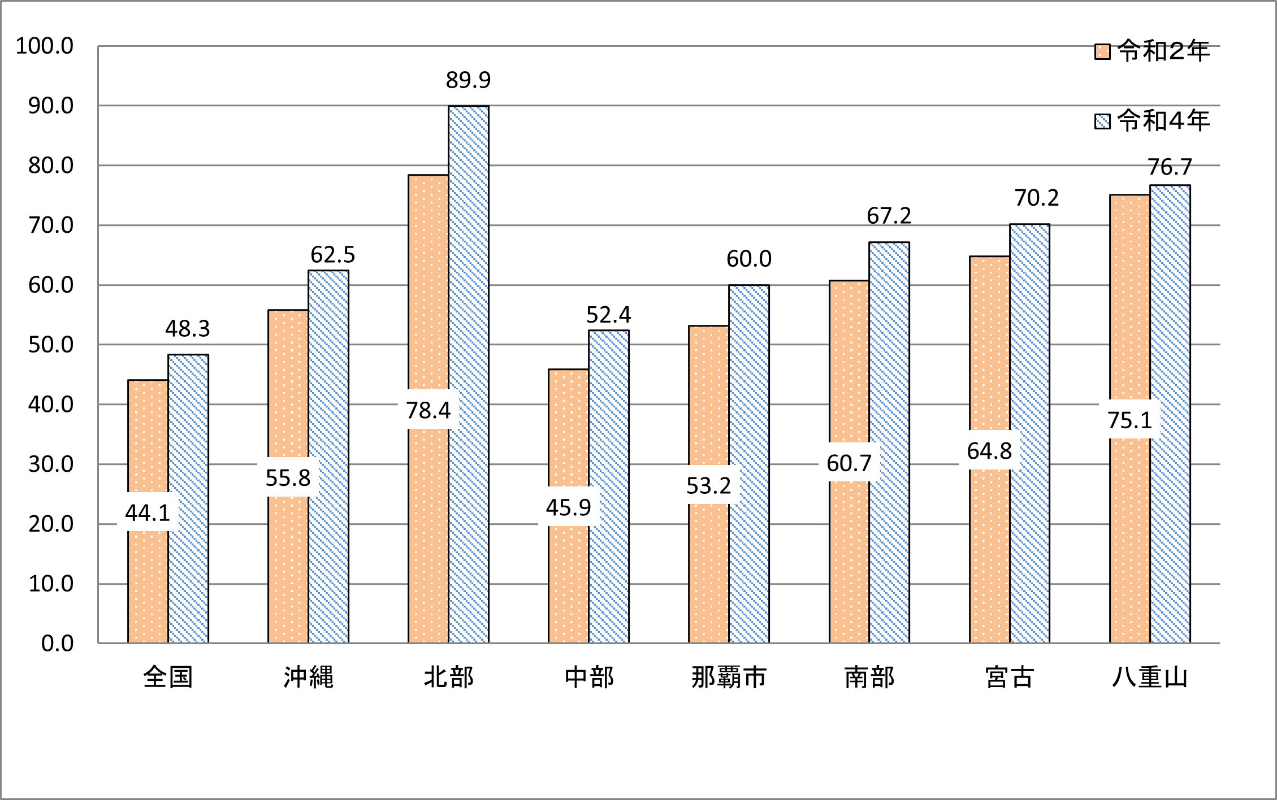

図-4 保健所別における助産師数（人口10万人対）
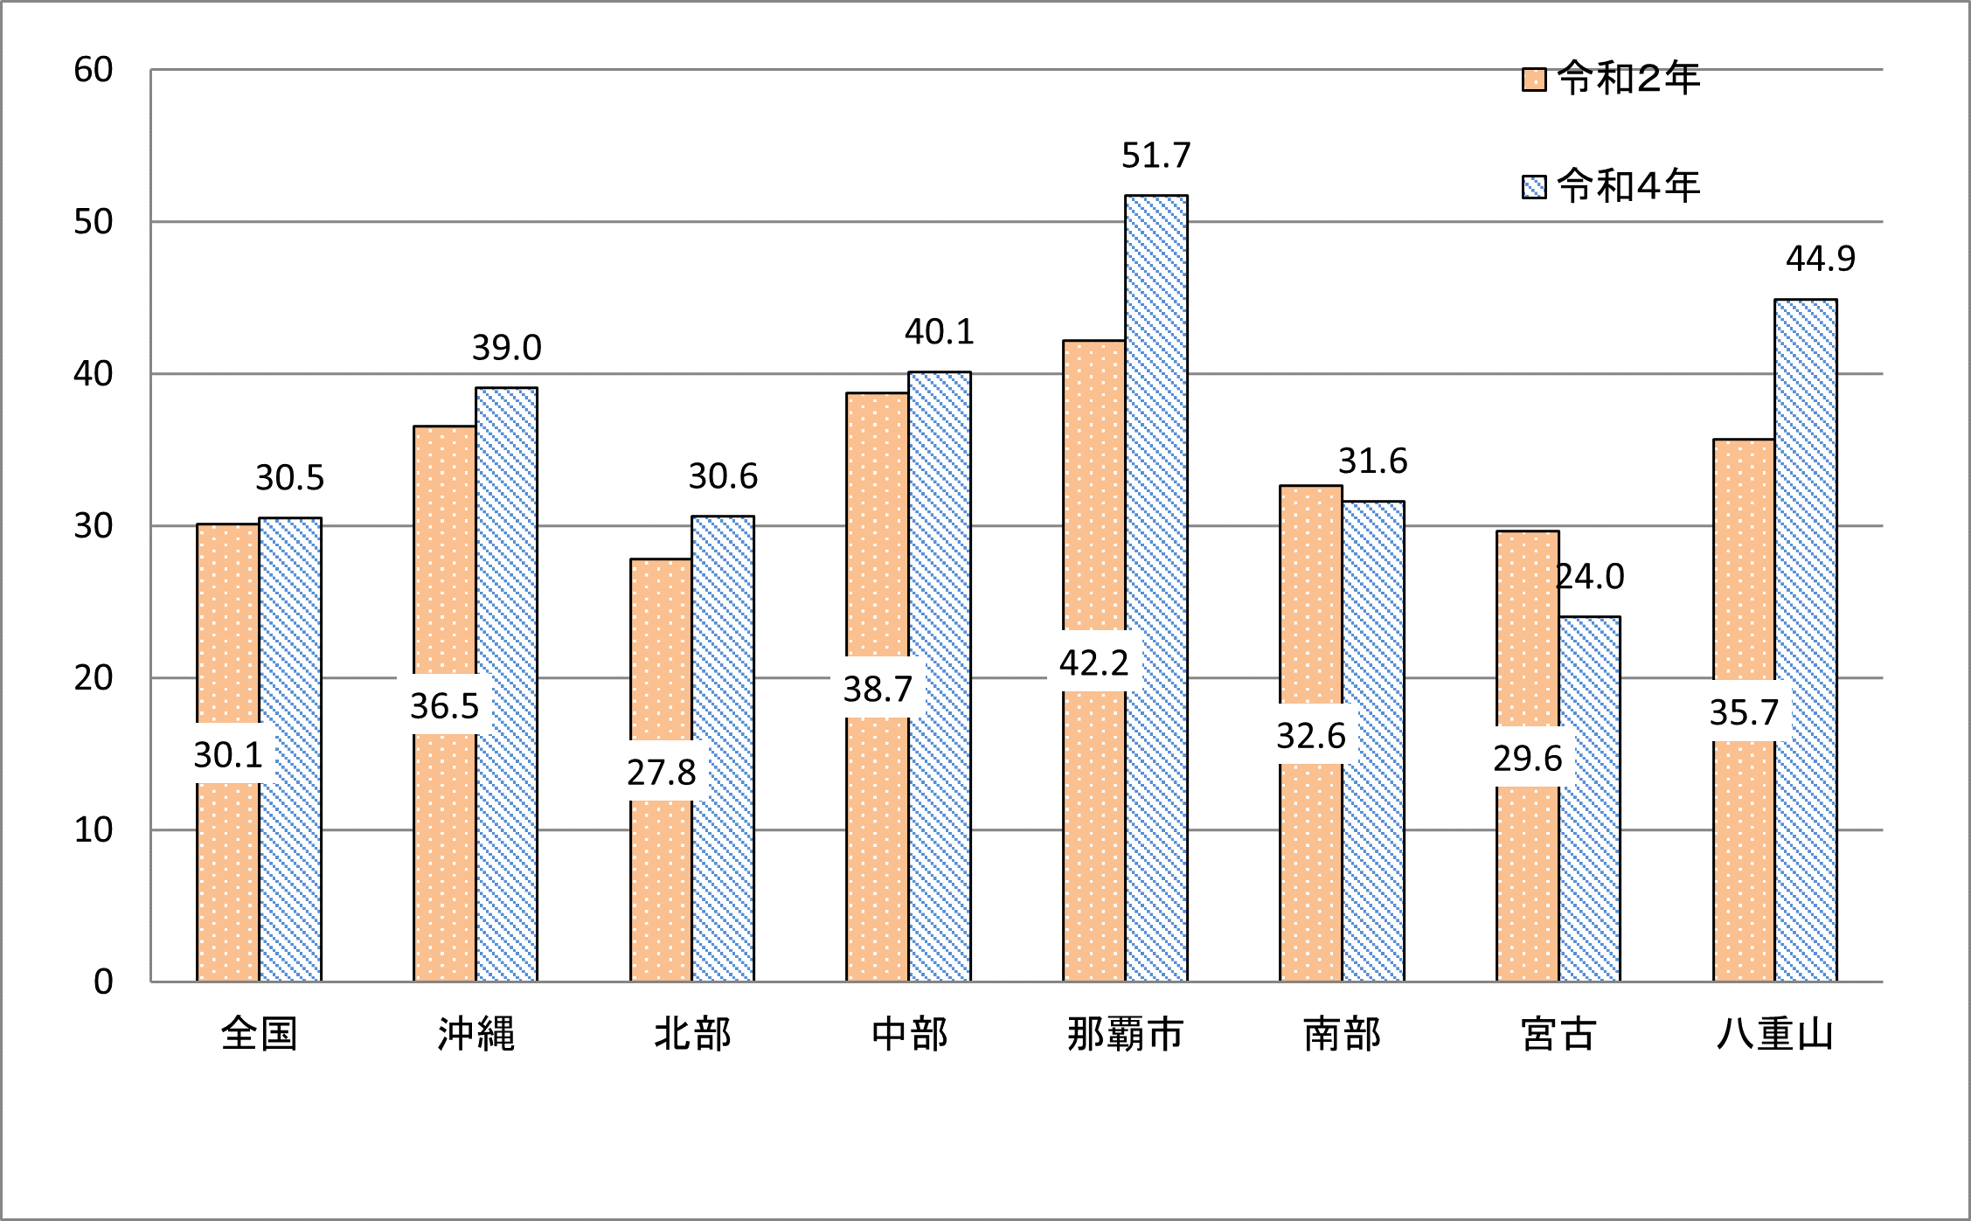

図5-6
図-5 グラフでみる保健所別における就業看護師数（人口10万人対）
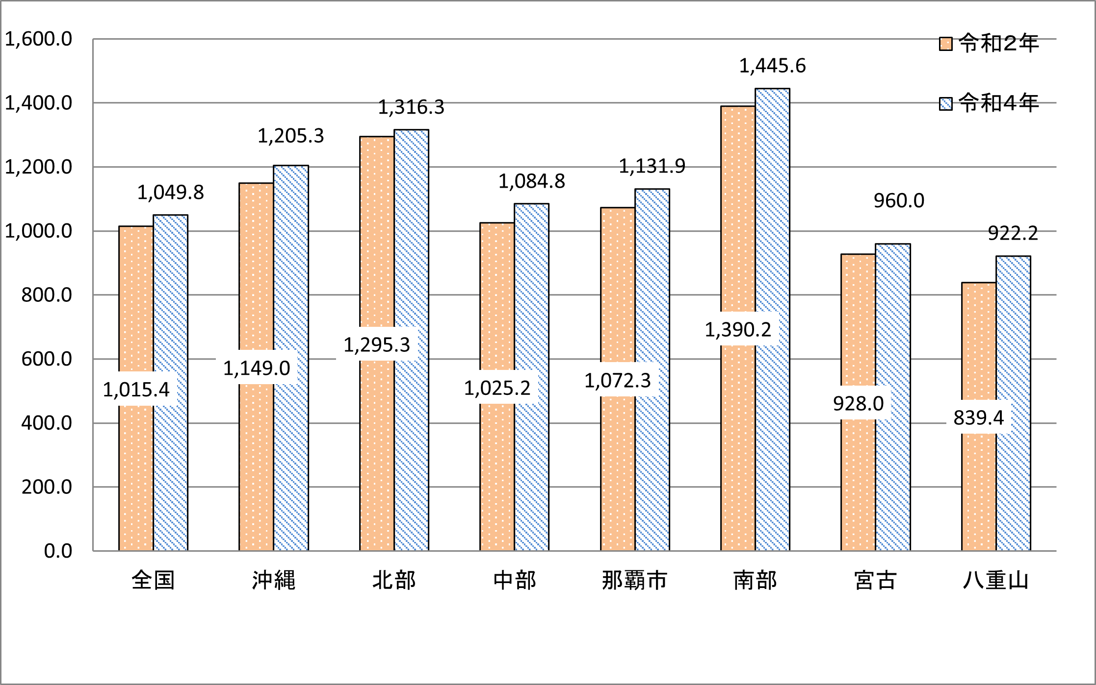

図-6 保健所別における就業准看護師数（人口10万人対）
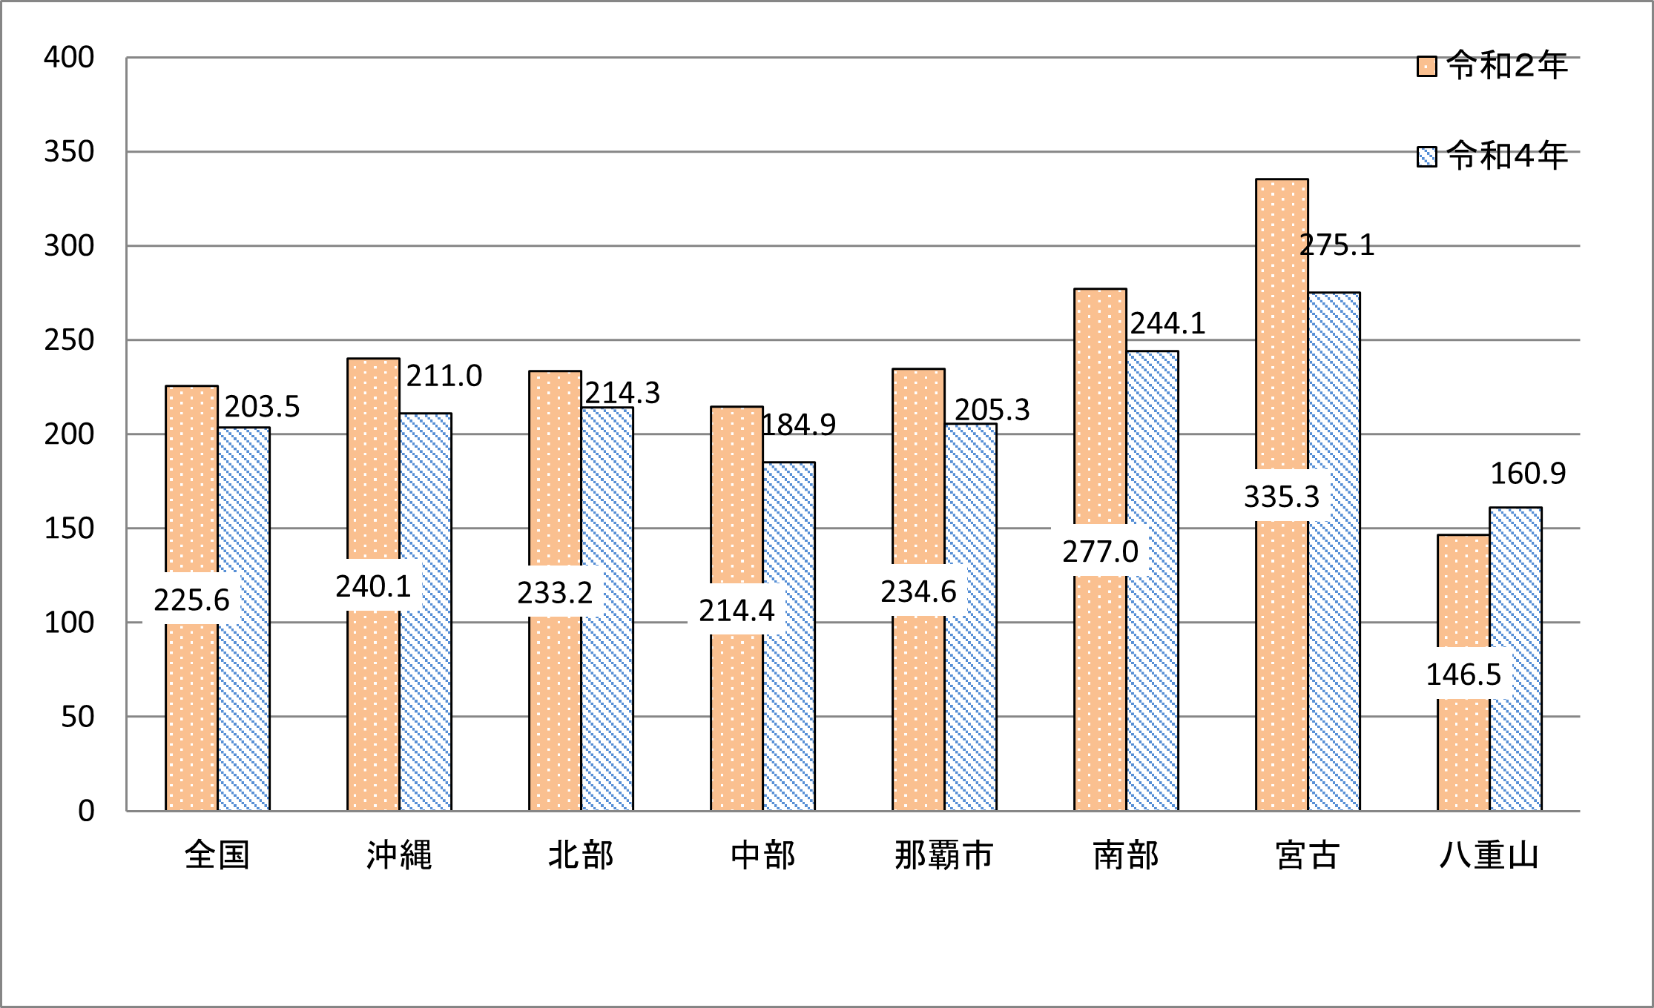

図7-8
図-7 グラフでみる保健所別における就業歯科衛生士数（人口10万人対）
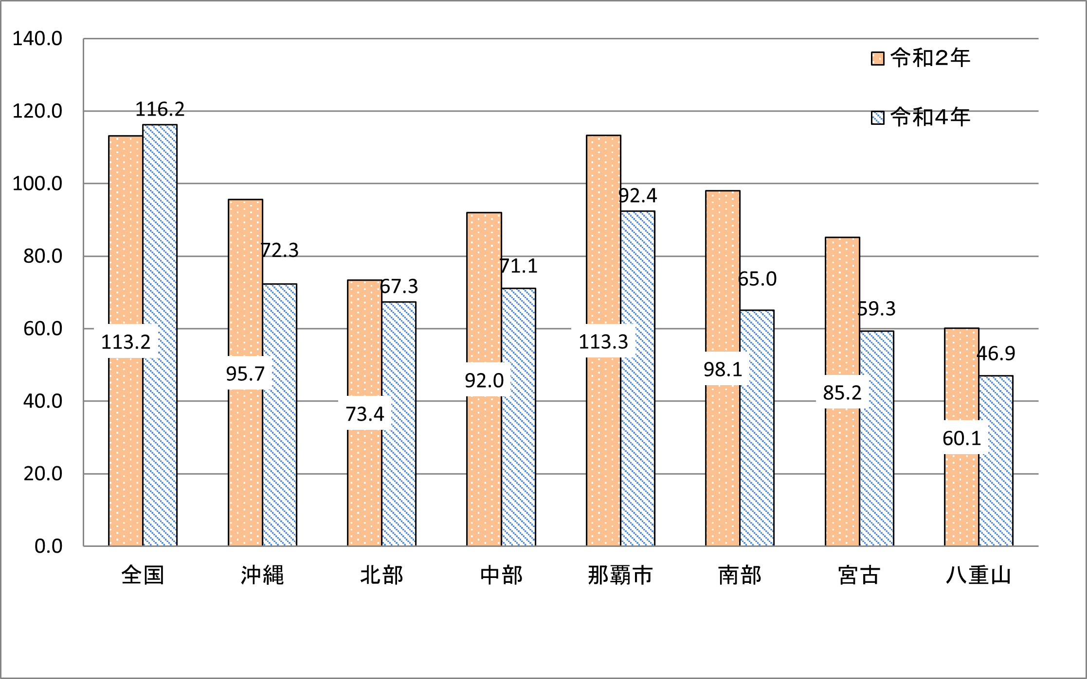

図-8 グラフでみる保健所別における就就業歯科技工士数（人口10万人対）
